상품제안서
CAS 휴대용 칫솔 살균캡 | 상품코드: S11891

 |  |  |  |  |  |  | 02-713-8555 | www.synergygift.co.kr
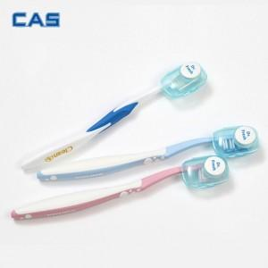

【상세/제작정보】 | 건전지와 전원이 필요없는 살균기

【인쇄/포장옵션】 | 스티커 / 시판박스

【공급단가】 | 수량 | 100~ | 500~ | 1,000~ | 3,000~ | 5,000~
*VAT별도 | 1P | 2,800원 | 2,340원 | 2,250원 | 2,160원 | 2,100원
 | 2P | 5,000원 | 4,550원 | 4,370원 | 4,200원 | 4,090원

【상품 URL】 | https://www.synergygift.co.kr:443/src/goods_detail.php?gdno=15139

